Masukan SIGAP Tanggap Darurat
Role / Fitur | Catatan
Fitur Safety Cek | Fitur ini seharusnya hanya melekat di role pegawai sebagai individu (personal role), tetapi dalam development sistem, masih muncul di semua role.
Pegawai | 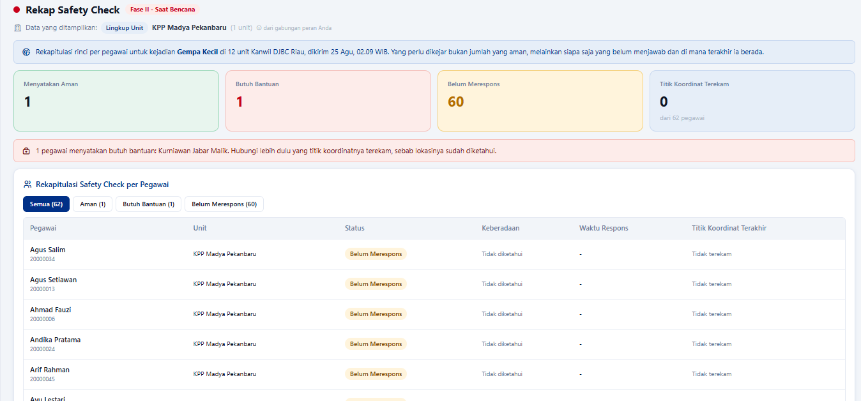 Untuk simplifikasi fitur, menu/fitur "rekap safety check" baiknya dapat jadi satu di dalam menu "safety check/SOS". Posisinya bisa diletakkan di bawah riwayat safety check saya
Pimpinan Satker | 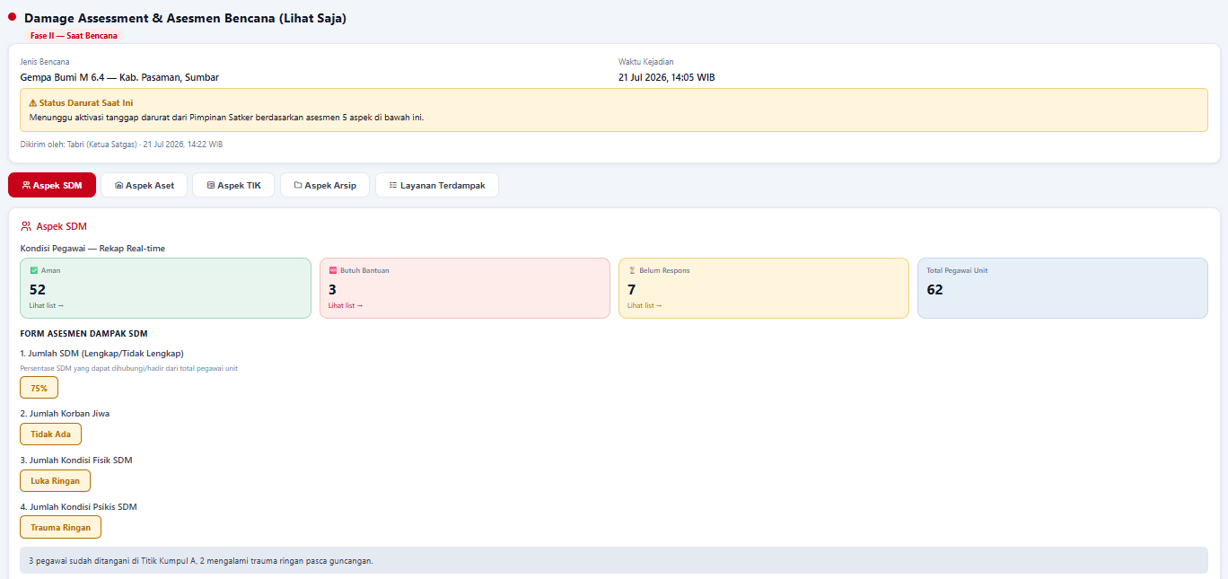 Menu deklarasi darurat diubah menjadi Asesmen Kondisi Bencana. Pada menu ini, merupakan proses verifikasi dan approval hasil asesmen yang dilakukan oleh satgas tanggap darurat. Fitur ini akan memunculkan 5 aspek yang telah disiapkan oleh satgas (SDM, aset, TIK, arsip, dan layanan) Ketika approval, tidak ada lagi form isian jenis bencna dan lokasi, jadi langsung approve untuk mengirim laporan ke Perwakilan, subKoordinator, dan Koordinator
Pimpinan Satker | Fitur / Menu Status Aset unit baiknya dapat dijadikan satu dengan fitur/menu "Rekap SDM dan Aset".
Tim Satgas | Trigger Safety Check Unit, merupakan fitur/menu untuk mengaktifkan safety check di tingkat unit. Mekanismenya siapa yang mengaktifkan terlebih dahulu. Misal: jika salah satu role telah melakukan trigger, maka unit tinggal melakukan prosedur respons terhadap sistem safety check yang sudah diaktifkan oleh role lain sesuai jenjang. Triger ini meliputi: kategori ancaman, jenis ancaman, pesan kepada pegawai
Tim Satgas | Verifikasi Alert Bencana, merupakan bentuk klarifikasi kejadian yang dilaporkan oleh pegawai. Hasil verifikasi dapat menjadi langkah awal dan masukan bagi satgas untuk melakukan safety check. Sehingga perlu prosedur verifikasi, tidak hanya read only hasil laporan
Tim Satgas | 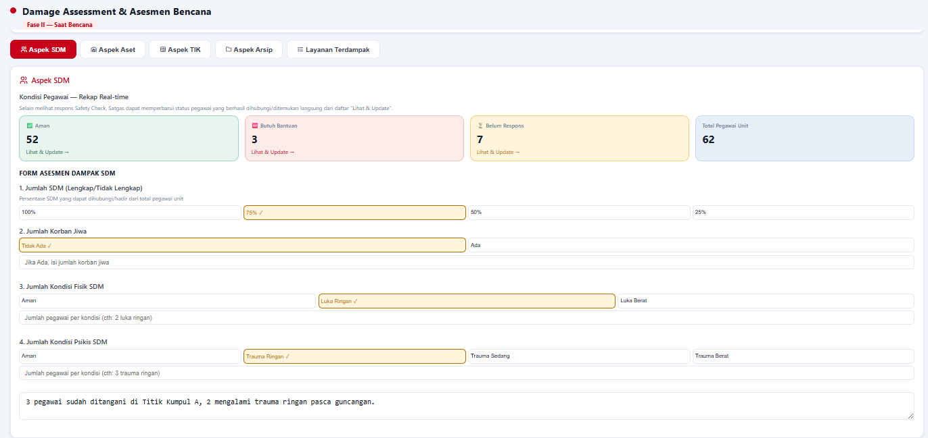 "Rekap Safety Check" --> masuk ke dalam fitur/menu "asesmen kondisi bencana" sehingga menyatu lagnsung dengan proses asesmen
Tim Satgas | Status aset unit tidak perlu ada lagi, karena sudah masuk ke asesmen kondisi dan kerusakan
Tim Satgas | Aspek Layanan Layanan Terdampak ini merupakan form inputan dan analisis berdasakan dokumen MKB. Layanan kritis apa saja yang terdampak dan bagaimana status layanannya (Normal, Terganggu, Berhenti Total)
Subkoordinator | Trigger Safety Check Unit, merupakan fitur/menu untuk mengaktifkan safety check di tingkat unit Eselon I. Triger ini meliputi: kategori ancaman, jenis ancaman, pesan kepada pegawai, target provinsi, dan target kota/kabupaten
Subkoordinator | 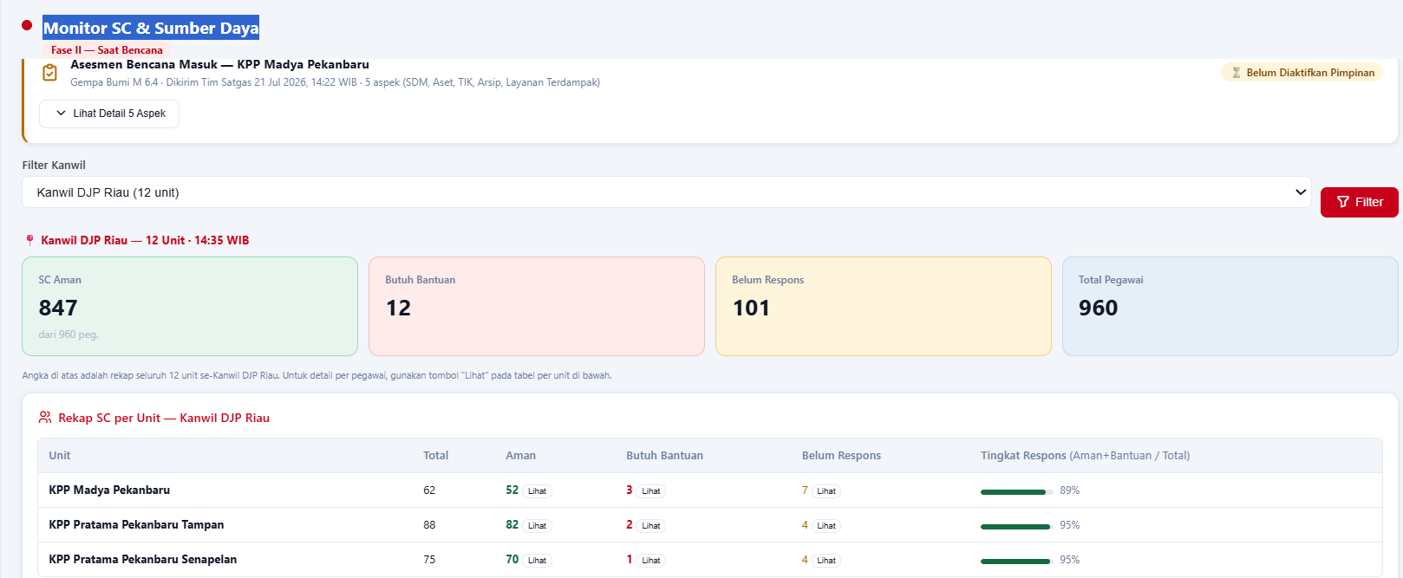 Monitor SC & Sumber Daya Memberikan notifikasi unit yang mengirimkan asesmen bencana Dashboard rekapitulasi kondisi bencana, baik SDM, aset, Tik, layann sesuai yang disertai filter provinsi dan kota/kabupaten
Kepala Perwakilan | 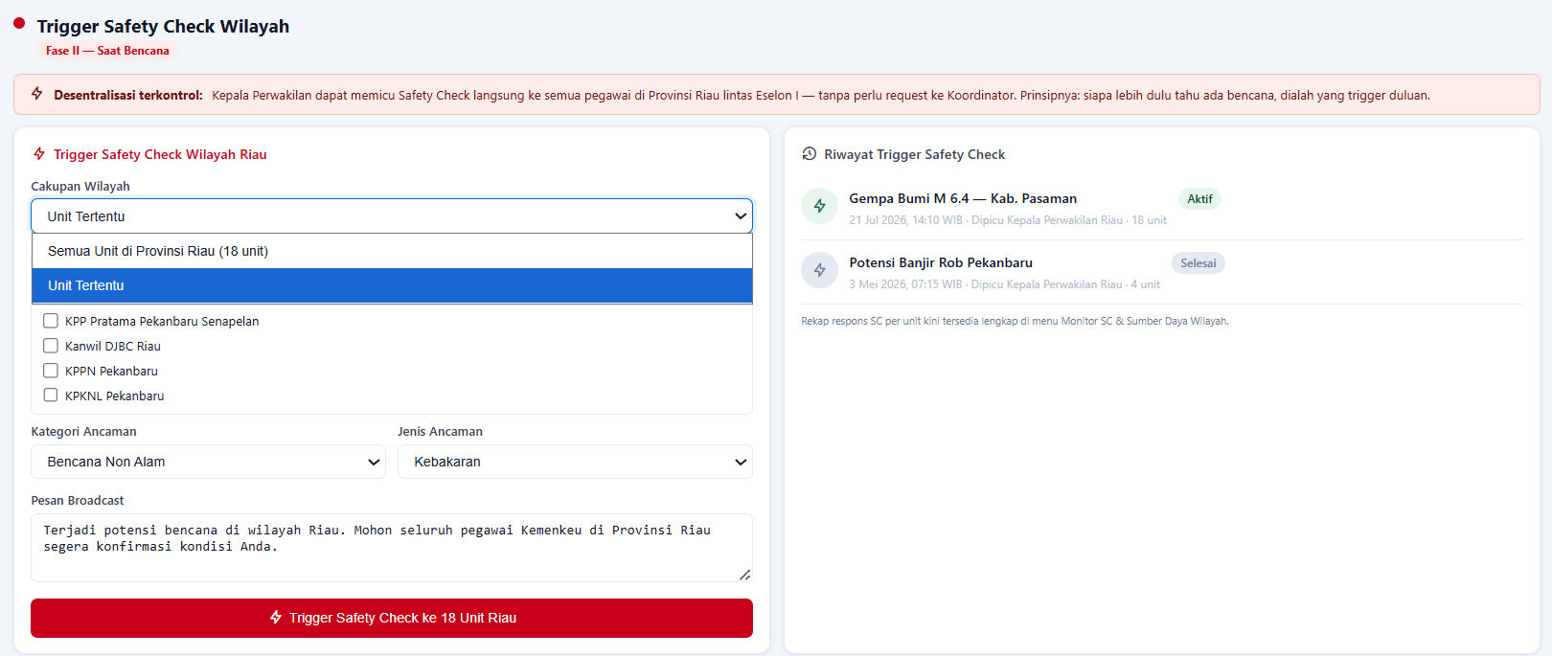 Trigger Safety Check Unit, merupakan fitur/menu untuk mengaktifkan safety check di tingkat wilayah/provinsi Triger ini meliputi: kategori ancaman, jenis ancaman, pesan kepada pegawai, target cakupan wilayah/unitnya
Koordinator | Trigger Broadcast Safety Check Nasional, merupakan override nasional safetycheck oleh koordinator MKB pusat. Menggunakan filter untuk mempersempit target sesuai lokasi kebencanaan, atau digunakan untuk broadcast ke seluruh unit Kemenkeu.
Koordinator | 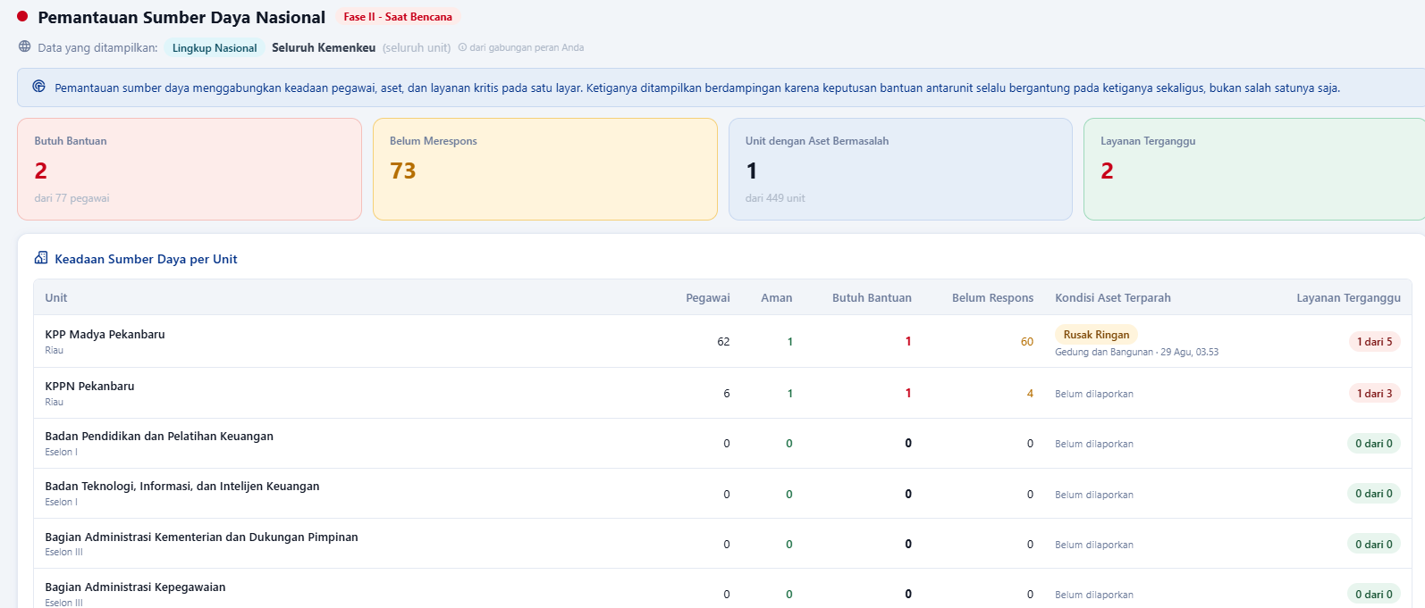 Monitor SC & Sumber Daya Nasional, dashboard pemantauan sumber daya nasional dengan filter provinsi dan jenis unit eselon I, termasuk notifikasi asesmen bencana yang masuk
Sekretaris Jenderal | Merupakan dashboard yang memantau dan menampilkan kondisi sumber daya secara nasional, khususnya rekapitulasi atas aspek aspek yang telah diasesmen oleh unit dari tingkat terkecil hingga pusat sesuai dengan jenis masing-masing UE I

Simulasii SIGAP (2)
Role/Fitur | Step | Catatan | Keterangan
Daftar Role yang dibutuhkan |  | Karena ini hanya untuk fase tanggap darurat, maka role yang digunakan hanya: Pegawai, Pimpinan, Tim Satgas, Subkoordinator, Koordinator, Kepala Perwakilan, Pimpinan UE I, Administrator Role Tim Pengembang Dokumen dan Tim Implementasi RKB, belum diperlukan dan bisa "hide" dulu | Sebelumnya role Sekretaris Jenderal, tapi sebaiknya ini tersedia bagi seluruh pimpinan UE I
Urutan Menu SideBar |  | 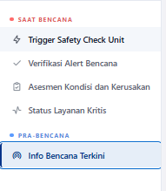 Sesuai fase, harusnya: Pra Bencana dulu baru kemudian Saat Bencana. Ini berlaku untuk semua role
 | Insiden Bencana | Gempa yang mengakibatkan gedung bangunan Rusak dengan lingkup melebihi 1 unit namun masih dalam lingkup 1 perwakilan (Riau), gempa membuat kerusakan bangunan (rusak ringan), tidak ada korban jiwa, namun beberapa pegawai mengalami luka ringan dan trauma sedang. Trigger Broadcast Otomatis -> jika kondisi gempa memiliki informasi status Perceived Shaking "Moderate", Potential damage "Very Light", dan MMI "V" Selain itu, trigger broadcast manual/override dapat dilakukan oleh tim satgas, subkoordinator, koordinator, maupun perwakilan sesuai lingkup organisasi dan kewenangan masing-masing
Pegawai Umum | Fitur "Panduan & Dok. MKB" | 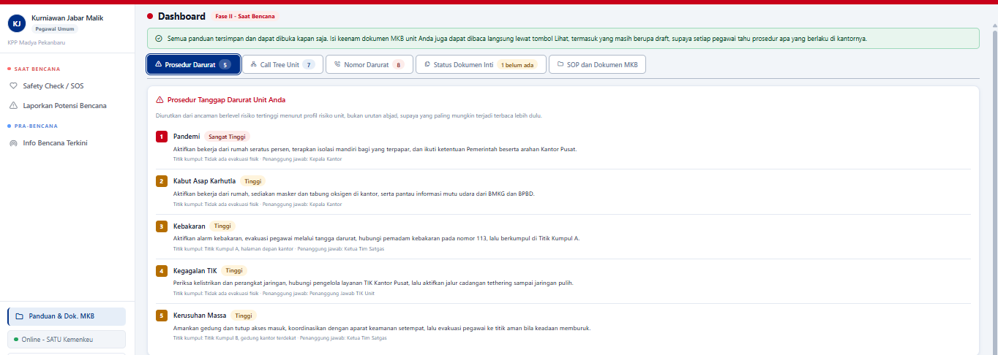 Sementara "hide", karena dokumen ini dibuat oleh tim pengembang dokumen, sementara fitur yang dibangun saat ini hanya sebatas fase tanggap darurat. Sehingga tidak ada role tim pengembang dokumen.
 | Pegawai melaporkan apa yang dialami (gempa) melalui SIKUAD, | 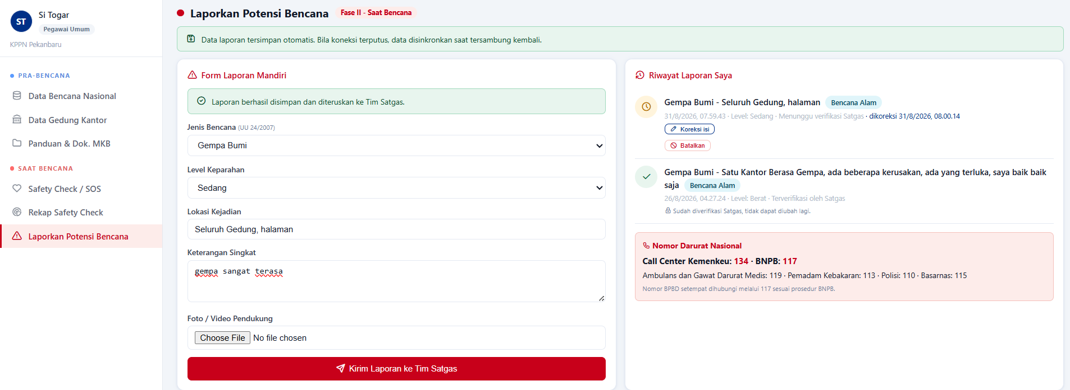 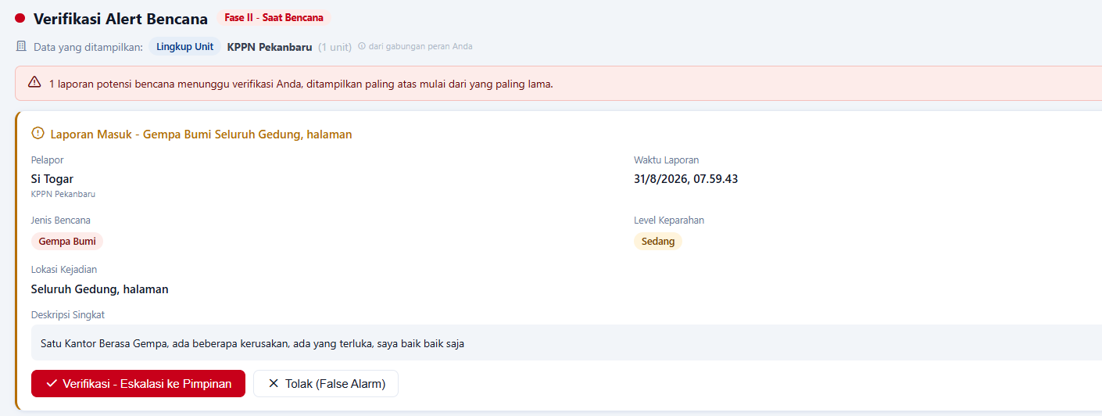 | Berhasil submit laporan bencana
Tim Satgas | Urutan Menu pada Role Satgas | 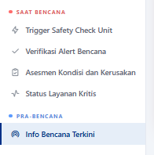 Sesuai fase, harusnya: Pra Bencana dulu baru kemudian Saat Bencana Fitur yang saat ini dibutuhkan sesuai urutan yaitu: Verifikasi Alert Bencana, Tigger Safety Check Unit, Asesmen Kondisi dan Kerusakan. Fitur Status Layanan Kritis, belum dibutuhkan dan bisa di "hide", karena Tim Satgas akan melakukan input/update kondisi layanan kritis di menu "Asesmen Kondisi dan Kerusakan"
 | Tim Satgas menerima laporan dan mengecek apakah laporan dari pegawai tsb benar adanya, lalu memverifikasi laporan |  | berhasil melakukan verifikasi atas laporan pegawai
 | Tim Satgas melakukan checklist kondisi lapangan, berupa SDM, TIK, Aset, Arsip, infrastruktur, lalu mensubmit, lalu meneruskan ke tim satgas wilayah, sub koordinator, koordinator MKB Role Kepala satker cukup mengetahui / terdisplay | 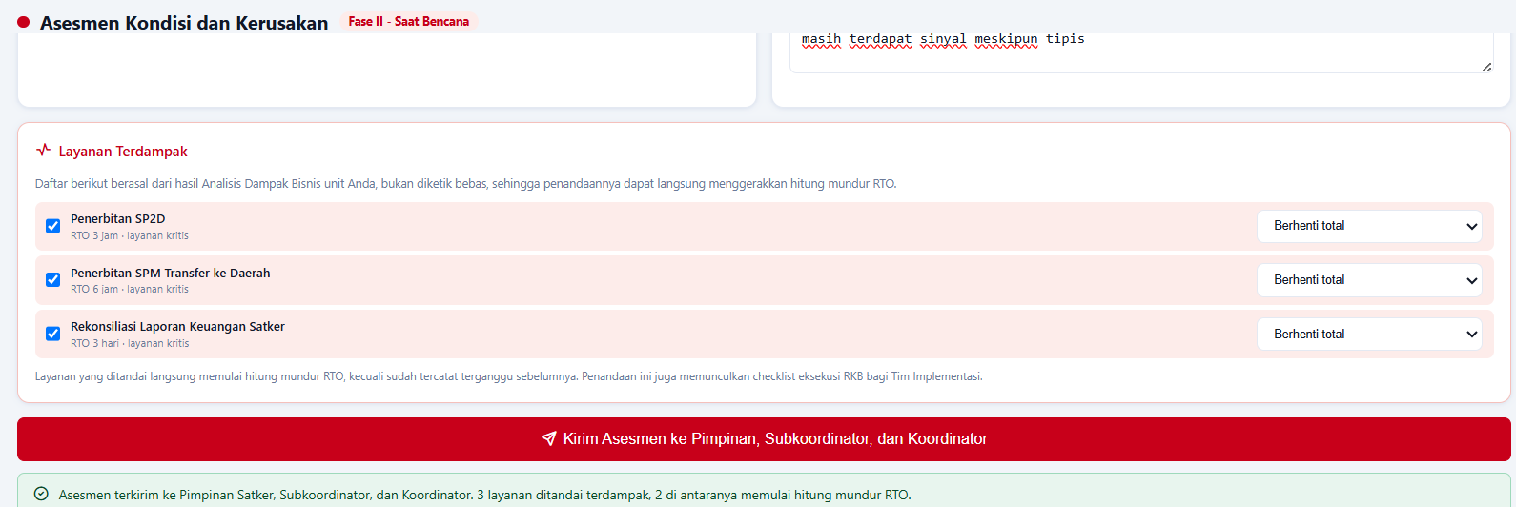 Asesmen "Layanan Terdampak", karena tidak ada fitur/menu yang terkoneksi dengan tim pengembang dokumen RKB, maka di fitur ini tim Satgas harusnya melakukan input manual atas layanan yang terdampak berikut dengan statusnya "normal/terganggu/berhenti total" | berhasil submit laporan bencana (aspek SDM, TIK, Arsip, Aset serta layanan terdampak) | tidak bisa melihat formulir yang telah di submit
 | Monitoring rekap safety pegawai | 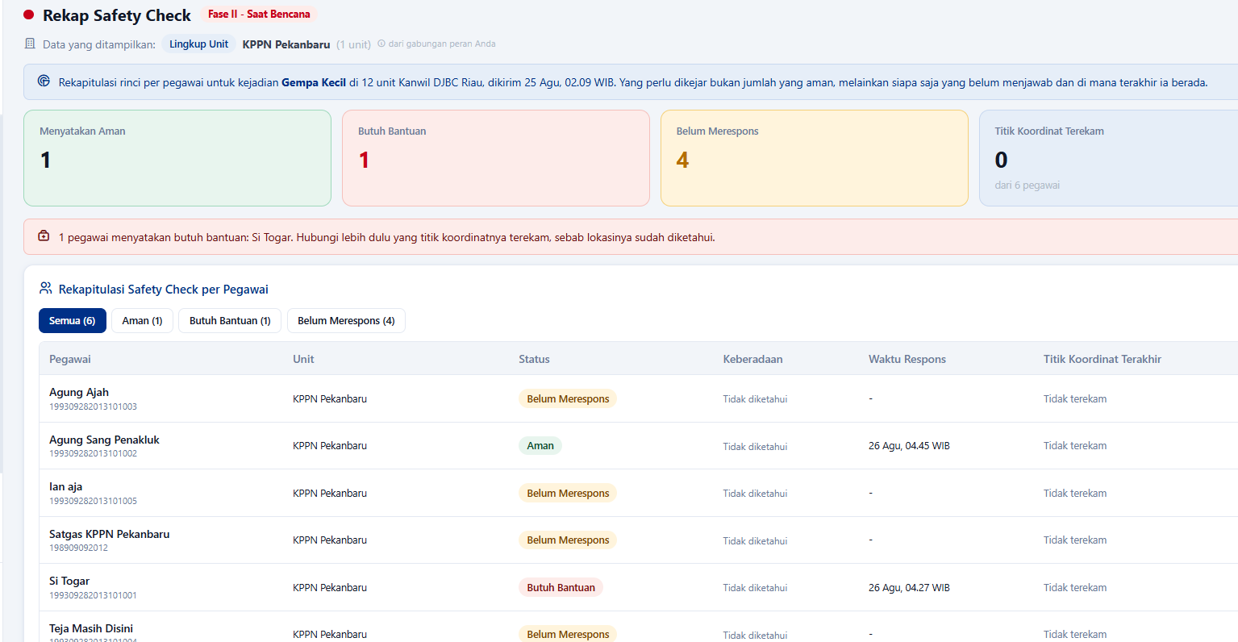 Satgas harusnya dapat melakukan override/update status pegawai, tidak hanya read hasil safetycheck pegawai
 | Draft Rilis Komunikasi | 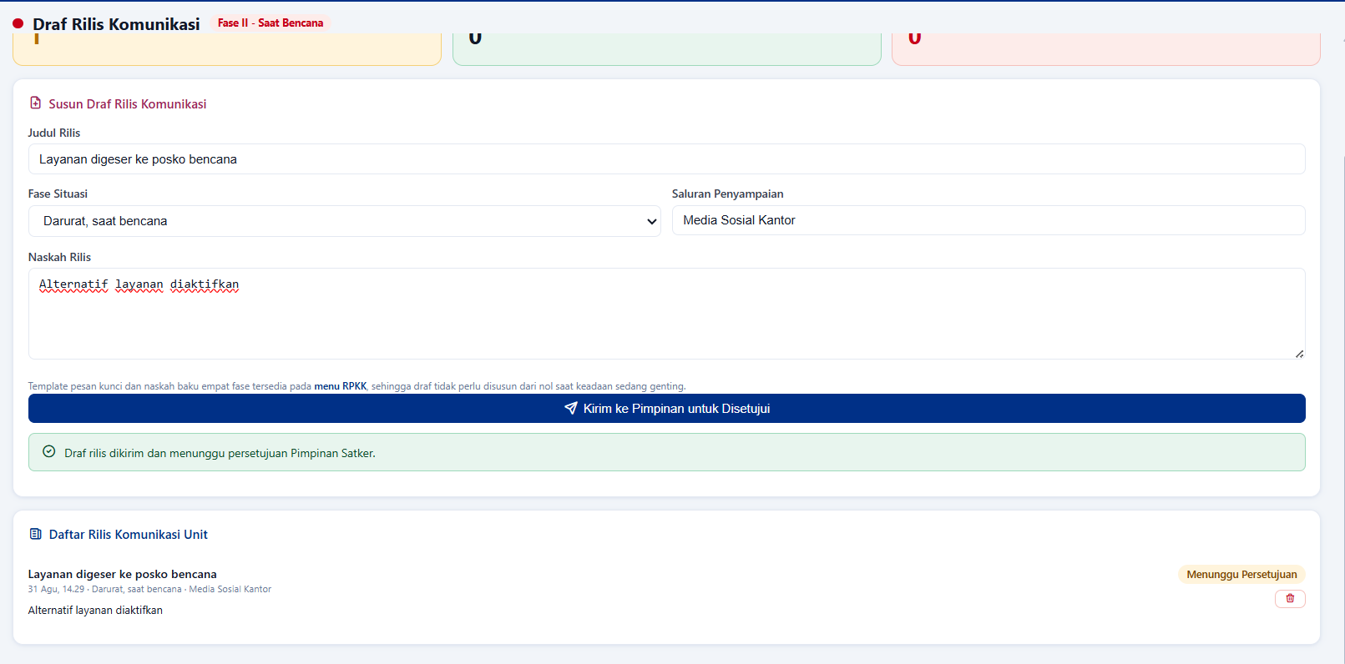 | berhasil submit rencana komunikasi untuk disetujui pimpinan
 | Update status aset unit | 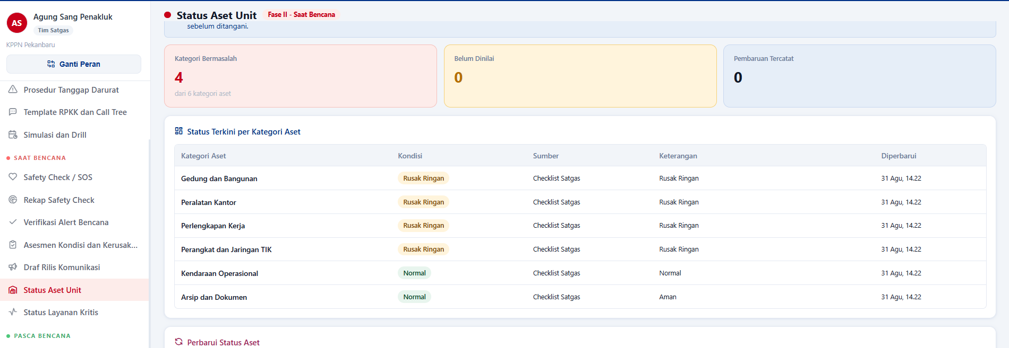 | menurut saya terlalu banyak menu, redundan dengan asesmen kondisi kerusakan, cukup menggunakan asesmen tsb untuk di update berkelanjutan
 | Status layanan kritis | 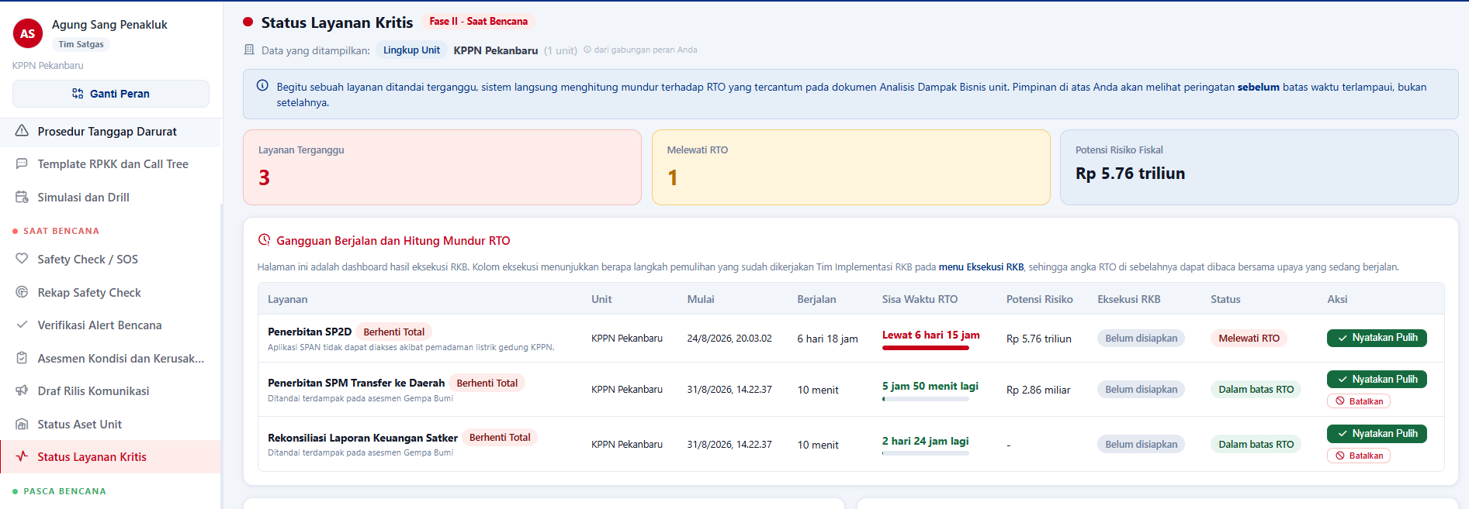 | ini tugas tim RKB, tidak perlu ada di tim satgas, tim satgas berfokus pada ketanggap daruratan
Tim Implementasi RKB
 | mengupdate dan melakukan alternatif layanan | 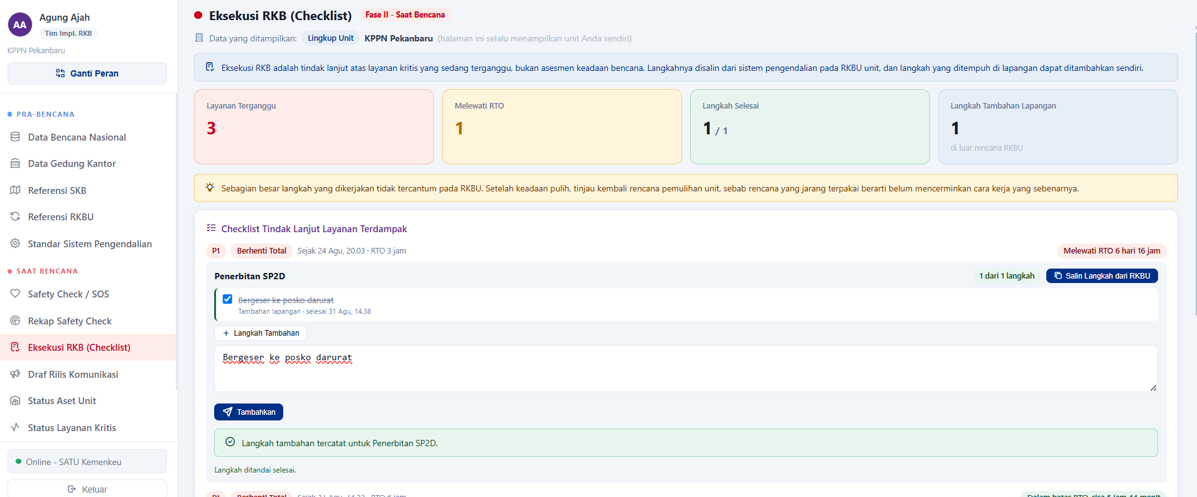 | berhasil mengupdate rencana alternatif layanan masukan: tidak perlu ada menu status aset unit, serta untuk memperbarui aset tsb, cukup darbord pemantauan saja, tim RKB fokus ke probis saja
 | Status layanan kritis | 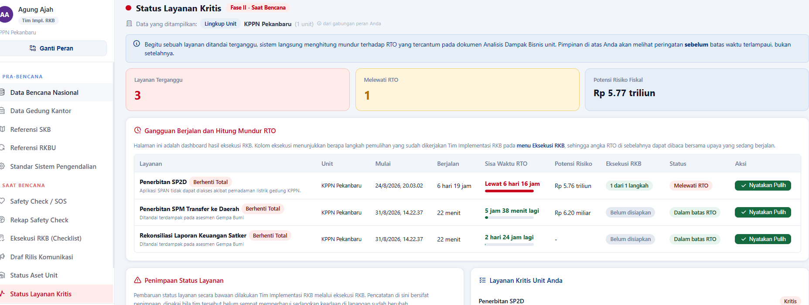 | masukan: seharusnya cukup 1 menu yaitu rencana kebrlangsungan bisnis, menu status cukup semacam dasbord tampilan saja, inputan cukup di menu alternaitf layanan (diatas) secara garis besar dasbord cukup 2 jenis yaitu: 1. asesmen ketanggap daruratan (SDM, arsip, aset) 2. update keberlangsungan layanan
Piminan Satker |  | 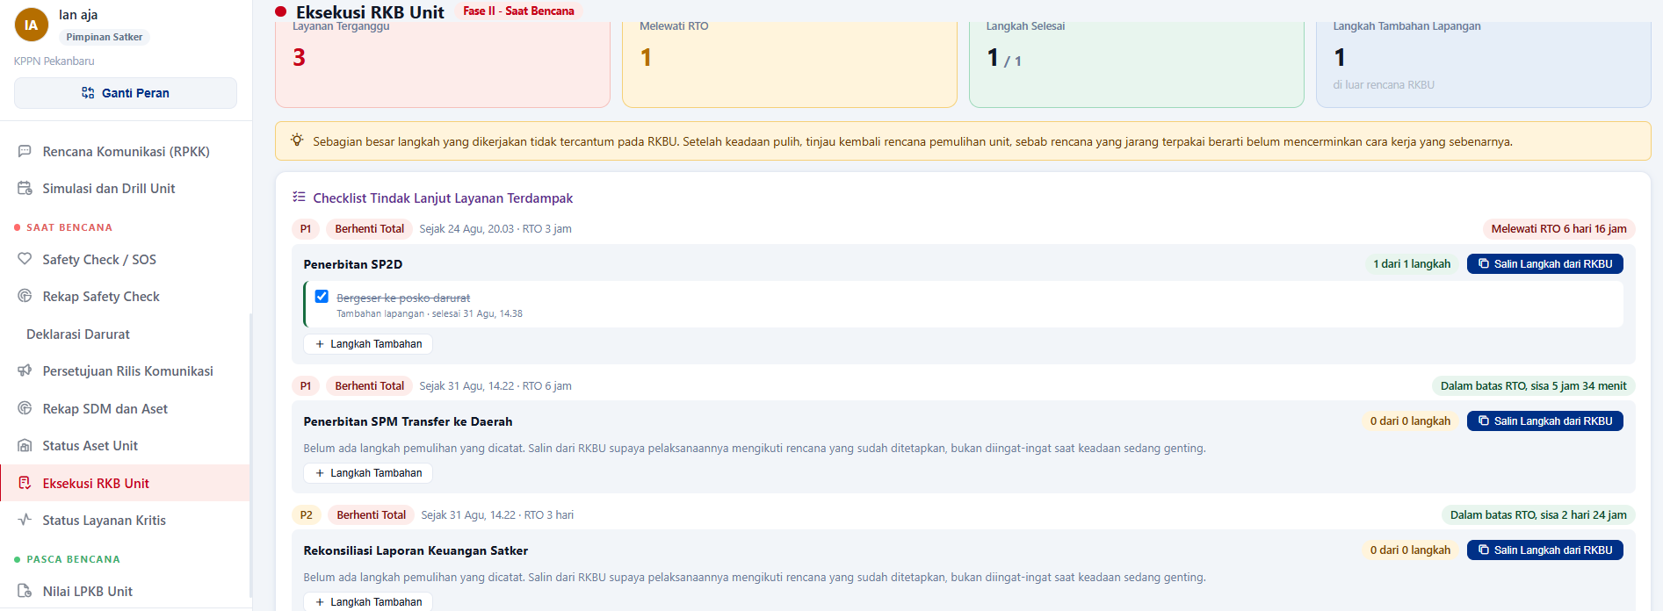 | secara prinsip, pimpinan satker adalah bagian dari satgas dan tim RKB, oleh karena itu tidak perlu ada menu inputan selain tombol deklarasi dan aproval substansi komunikasi, cukup 2 dasbord diatas
Kepala Perwakilan |  | 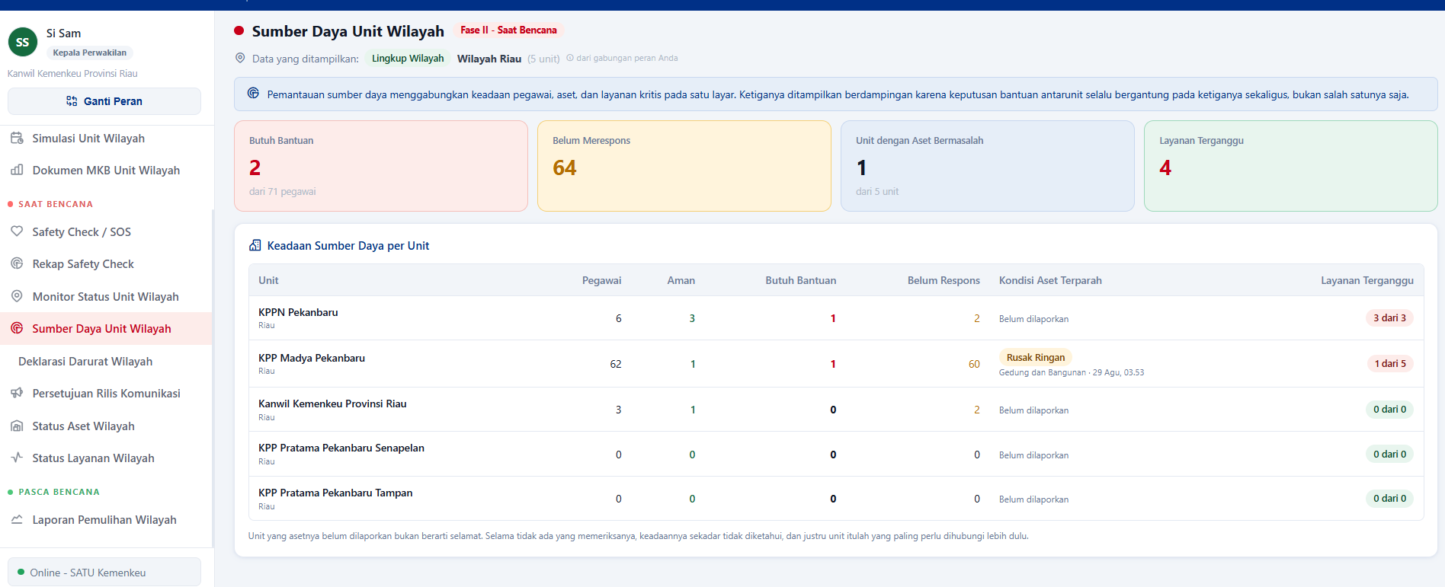 | Identik dengan pimpinan Satker, pada prinsipnya Kepala Perwakilan merupakan tim satgas wilayah, pada role ini cukup dasbor pemantauan kondisi update ketanggapdaruratan dari unit2 dibawahnya. Cukup keputusan untuk membuat deklarasi darurat tingkat wilayah (dari laporan unit2 dibawahnya), serta eskalasi ke pusat

Simulasi SI MKB

Pegawai:
199309282013101000
Si Togar
pass togar
email togar@kemenkeu.go.id

Tim Satgas:
Agung Sang Penakluk
199309282013101000
pass agung
agung@kemenkeu.go.id

Tim Implementasi MKB:
Agung Ajah
199309282013101000
pass agungajah
agung.ajah

Tim Dokumen MKB:
Teja Masih Disini
199309282013101000
pass tejadisini
Teja.disini@kemenkeu.go.id

Kepala Satker
Ian aja
199309282013101000
pass ianaja
Ian.aja@kemenkeu.go.id

Kepala Perwakilan
Si Sam
199309282013101000
pss: sisam
si.sam@kemenkeu.go.id

Subkoordinator
Park Coy
199309282013101000
pass: parkcoy
park.coy@kemenkeu.go.id

coordinator MKB
199309282013101000
Doni
pass : doni
doni@kemenkeu.go.id

Setjen
Robert
199'309282013101000
Robert
pass: Robert
robert@kemenkeu.go.id

Ucob SIGAP v3
Role/Fitur | Step | Catatan | Keterangan
Daftar Role yang dibutuhkan |  | Karena ini hanya untuk fase tanggap darurat, maka role yang digunakan hanya: Pegawai, Pimpinan, Tim Satgas, Subkoordinator, Koordinator, Kepala Perwakilan, Pimpinan UE I, Administrator Role Tim Pengembang Dokumen dan Tim Implementasi RKB, belum diperlukan dan bisa "hide" dulu | Sebelumnya role Sekretaris Jenderal, tapi sebaiknya ini tersedia bagi seluruh pimpinan UE I
Urutan Menu SideBar |  | Sesuai fase, harusnya: Pra Bencana dulu baru kemudian Saat Bencana. Ini berlaku untuk semua role
Insiden Bencana | Insiden Bencana | Gempa yang mengakibatkan gedung bangunan Rusak dengan lingkup melebihi 1 unit namun masih dalam lingkup 1 perwakilan (Riau), gempa membuat kerusakan bangunan (rusak ringan), tidak ada korban jiwa, namun beberapa pegawai mengalami luka ringan dan trauma sedang. Trigger Broadcast Otomatis -> jika kondisi gempa memiliki informasi status Perceived Shaking "Moderate", Potential damage "Very Light", dan MMI "V" Selain itu, trigger broadcast manual/override dapat dilakukan oleh tim satgas, subkoordinator, koordinator, maupun perwakilan sesuai lingkup organisasi dan kewenangan masing-masing
Pegawai Umum | Fitur "Panduan & Dok. MKB" | Sementara "hide", karena dokumen ini dibuat oleh tim pengembang dokumen, sementara fitur yang dibangun saat ini hanya sebatas fase tanggap darurat. Sehingga tidak ada role tim pengembang dokumen.
Pegawai Umum | Pegawai melaporkan apa yang dialami (gempa) melalui SIKUAD, |  | Berhasil submit laporan bencana
Tim Satgas | Urutan Menu pada Role Satgas | Sesuai fase, harusnya: Pra Bencana dulu baru kemudian Saat Bencana Fitur yang saat ini dibutuhkan sesuai urutan yaitu: Verifikasi Alert Bencana, Tigger Safety Check Unit, Asesmen Kondisi dan Kerusakan. Fitur Status Layanan Kritis, belum dibutuhkan dan bisa di "hide", karena Tim Satgas akan melakukan input/update kondisi layanan kritis di menu "Asesmen Kondisi dan Kerusakan"
Tim Satgas | Tim Satgas menerima laporan dan mengecek apakah laporan dari pegawai tsb benar adanya, lalu memverifikasi laporan |  | berhasil melakukan verifikasi atas laporan pegawai
Tim Satgas | Tim Satgas melakukan checklist kondisi lapangan, berupa SDM, TIK, Aset, Arsip, infrastruktur, lalu mensubmit, lalu meneruskan ke tim satgas wilayah, sub koordinator, koordinator MKB Role Kepala satker cukup mengetahui / terdisplay | Asesmen "Layanan Terdampak", karena tidak ada fitur/menu yang terkoneksi dengan tim pengembang dokumen RKB, maka di fitur ini tim Satgas harusnya melakukan input manual atas layanan yang terdampak berikut dengan statusnya "normal/terganggu/berhenti total" | berhasil submit laporan bencana (aspek SDM, TIK, Arsip, Aset serta layanan terdampak) | tidak bisa melihat formulir yang telah di submit
Tim Satgas | Monitoring rekap safety pegawai | Satgas harusnya dapat melakukan override/update status pegawai, tidak hanya read hasil safetycheck pegawai
Tim Satgas | Status layanan kritis |  | ini tugas tim RKB, tidak perlu ada di tim satgas, tim satgas berfokus pada ketanggap daruratan
Tim Satgas | Tombol Kirim | Tombol "Kirim" berfungsi untuk asesmen pertama kali. Tetapi, jika satgas melakukan update kondisi, maka tombol harusnya berubah menjadi "Update Asesmen"
Tim Implementasi RKB |  | Tidak perlu ada role ini dulu, karena ini deployment untuk fase tanggap darurat
Pimpinan Satker | menu dan fitur | 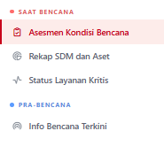 Sesuai fase, harusnya: Pra Bencana dulu baru kemudian Saat Bencana Karena ini hanya untuk tanggap darurat, maka kebutuhannya yaitu hanya fitur: Asesmen Kondisi Bencana dan Info Bencana Terkini Rekap SDM dan Aset tidak diperlukan, karena sudah menjadi bagian dari Asesmen Kondisi bencna Status Layanan Kritis, juga tidak diperlukan karen menjadi bagian dari Asesmen Kondisi Bencana
Pimpinan Satker | menu dan fitur Asesmen SDM dari Tim Satgas | Kurang lengkap, karena dari fitur yang diisi oleh Satgas seharusnya ada field: "Catatan Kondisi Pegawai" dan "Catatan Tambahan Aspek SDM" Inputan Satgas:
Pimpinan Satker | menu dan fitur Asesmen Aset dari Tim Satgas | 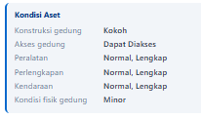 Kurang lengkap dan tidak sinkron dengan inputasn tim satgas, karena dari fitur yang diisi oleh Satgas seharusnya ada field: Konstruksi Bangunan Kantor, Akses ke Lokasi Kantor, Kondisi Peralatan, Jumlah Peralatan Tersedia, Kondisi Perlengkapan, Jumlah Perlengkapan Tersedia, Kendaraan Laik Operasi, Jumlah Kendaraan Tersedia, dan Catatan Aset Inputan Satgas
Pimpinan Satker | menu dan fitur Asesmen Arsip dari Tim Satgas | Kurang lengkap dan tidak sinkron dengan inputn tim satgas, karena dari fitur yang diisi oleh Satgas seharusnya ada field: "Catatan Arsip" Inputan Satgas
Pimpinan Satker | menu dan fitur Asesmen TIK dari Tim Satgas | 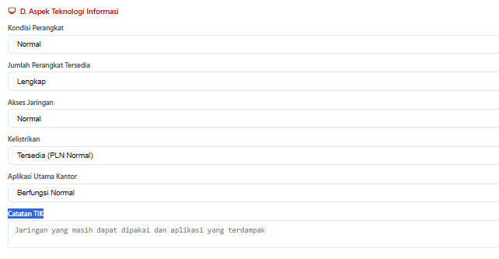 Kurang lengkap dan tidak sinkron dengan inputn tim satgas, karena dari fitur yang diisi oleh Satgas seharusnya ada field: Kondisi Perangkat, Jumlah Perangkat Tersedia, Akses Jaringan, Kelistrikan, Aplikasi Utama Kantor, Catatan TIK Inputan Satgas
 | menu dan fitur Asesmen Layanan dari Tim Satgas | Layanan terdampak juga tidak match field nya dengan inputan satgas, seharusnya cm muncul jenis layanan yang terdampak dan bagaiamna statusnya
Pimpinan Satker | Checklist Pimpinan | 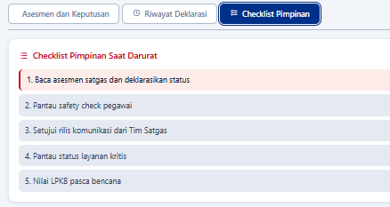 Ini tidak diperlukan, bisa dihapus
Kepala Perwakilan |  |  | Identik dengan pimpinan Satker, pada prinsipnya Kepala Perwakilan merupakan tim satgas wilayah, pada role ini cukup dasbor pemantauan kondisi update ketanggapdaruratan dari unit2 dibawahnya. Cukup keputusan untuk membuat deklarasi darurat tingkat wilayah (dari laporan unit2 dibawahnya), serta eskalasi ke pusat
Kepala Perwakilan | menu dan fitur | 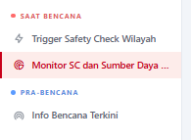 Sesuai fase, harusnya: Pra Bencana dulu baru kemudian Saat Bencana
Kepala Perwakilan | menu dan fitur | 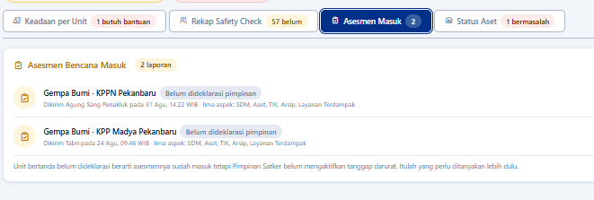 Di Perwakilan, terkait "Monitor SC dan Sumber Daya" seharusnya ada 2 fitur utama: Notifikasi dan dashboard - Notifikasi Asesmen Masuk, dan perwakilan harusnya bisa melihat detail dari asesmen yang diterima. Isinya bisa sama dengan asesmen yang masuk di Pimpinan Unit (read only)
Kepala Perwakilan | menu dan fitur | 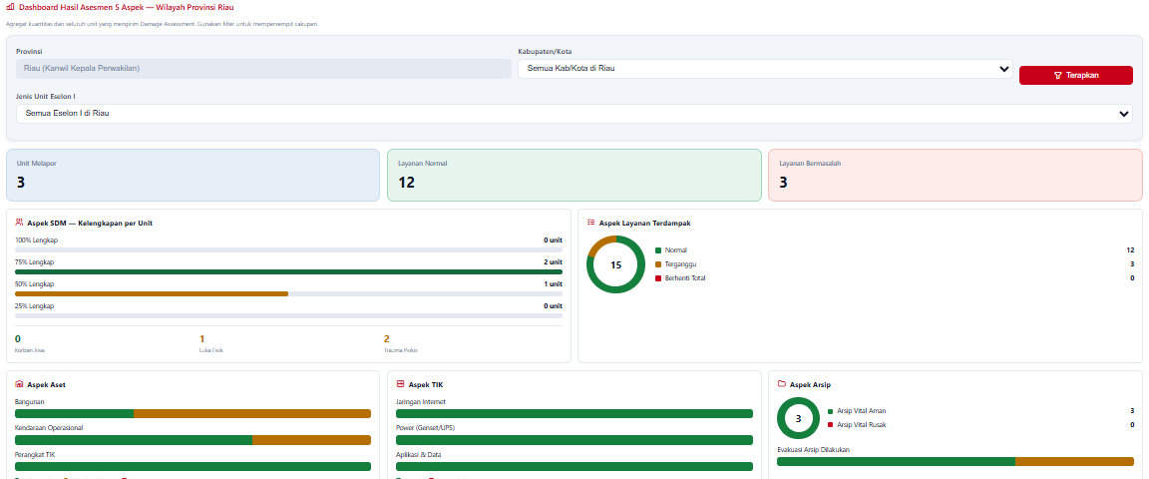 Di Perwakilan, terkait "Monitor SC dan Sumber Daya" seharusnya ada 2 fitur utama: Notifikasi dan dashboard Dashboard hasil asesmen 5 aspek di wilayahnya , yang dilengkapi dengan filter per unit maupun provinsi, kab/kota, jenis unit eselon I . Contoh
Subkoordinator | menu dan fitur | 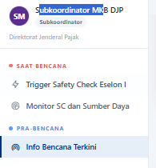 Sesuai fase, harusnya: Pra Bencana dulu baru kemudian Saat Bencana
Subkoordinator | menu dan fitur | Di subkoordinator, terkait "Monitor SC dan Sumber Daya" seharusnya ada 2 fitur utama: Notifikasi dan dashboard - Notifikasi Asesmen Masuk, subkoordinator harusnya bisa melihat detail dari asesmen yang diterima. Isinya bisa sama dengan asesmen yang masuk di Pimpinan Unit (read only)
Subkoordinator | menu dan fitur | Di subkoordinator, terkait "Monitor SC dan Sumber Daya" seharusnya ada 2 fitur utama: Notifikasi dan dashboard Dashboard hasil asesmen 5 aspek di unitnya , yang dilengkapi dengan filter per unit maupun provinsi, kab/kota, jenis unit . Contoh
Koordinator | menu dan fitur | 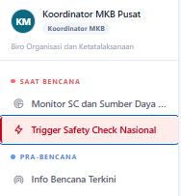 Sesuai fase, harusnya: Pra Bencana dulu baru kemudian Saat Bencana Selain itu, Koordinator Pusat tidak perlu ada identittas unit di bawah "Koordinator MKB"
Koordinator | menu dan fitur | Di subkoordinator, terkait "Monitor SC dan Sumber Daya" seharusnya ada 2 fitur utama: Notifikasi dan dashboard - Notifikasi Asesmen Masuk, koordinator harusnya bisa melihat detail dari asesmen yang diterima. Isinya bisa sama dengan asesmen yang masuk di Pimpinan Unit (read only)
Koordinator | menu dan fitur | Di subkoordinator, terkait "Monitor SC dan Sumber Daya" seharusnya ada 2 fitur utama: Notifikasi dan dashboard Dashboard hasil asesmen 5 aspek di unitnya , yang dilengkapi dengan filter per unit maupun provinsi, kab/kota, jenis unit . Contoh
Sekretaris Jenderal | Ini bisa diubah menjadi Role Pimpinan Unit Eselon I | 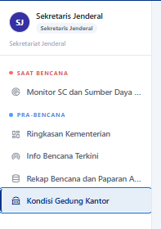 Sesuai fase, harusnya: Pra Bencana dulu baru kemudian Saat Bencana
Sekretaris Jenderal | Menu dan Fitur | Ketika diubah menjadi pimpinan Unit Eselon I, maka dashboardnya bisa menampilkan spesifik sesuai lingkup masing-masing Eselon I , kecuali untuk Sekertariat Jenderal. Sehearusnya melingkupi seluruh unit karena bertindak sebagai koordinator MKB Pusat
Sekretaris Jenderal | menu dan fitur | Dashboardnya bisa mengikuti desain pada Wilayah, Subkoordinator, dan Koordinator dengan penyediaan filter sesuai lingkup unit

Ucob SIGAP V4
Role/Fitur | Catatan
Broadcast Safety Check | 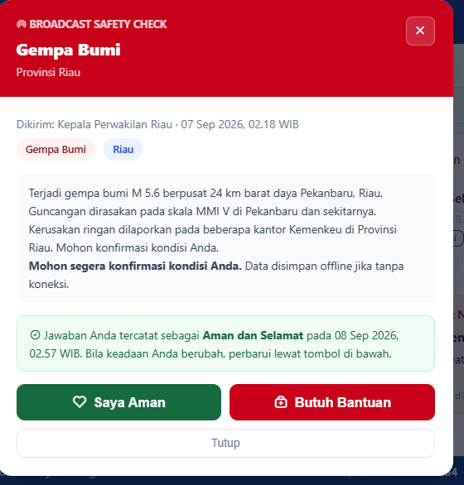 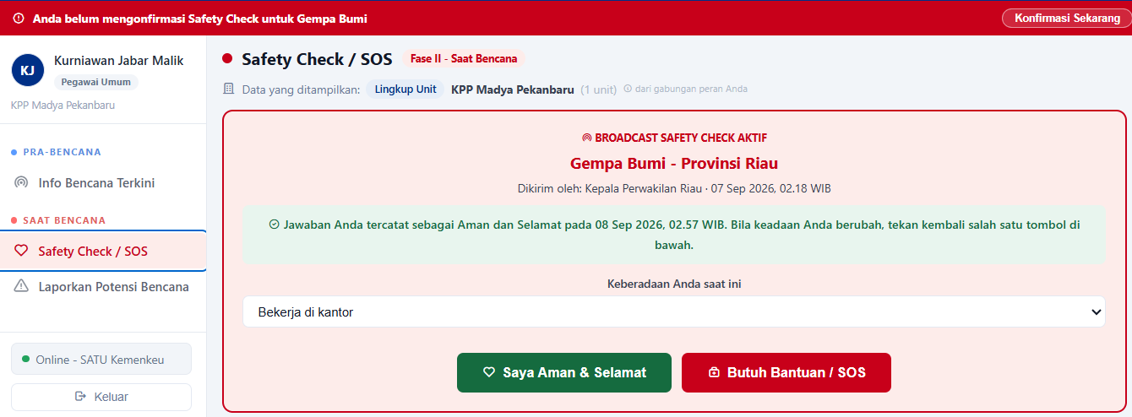 Field Form Broadcast Safety Check Tidak sama Ketika pop up, pegawai hanya perlu pilih "saya aman" atau "butuh bantuan". Tetapi jika ada yang skip dan masuk ke menu pegwaai, ini malah ada tambhan field keberadaaan saat ini. Baiknya diseragamkan saja, sama-sama pilih "saya aman" atau "butuh bantuan"
Role Perwakilan: Trigger Safety Check | 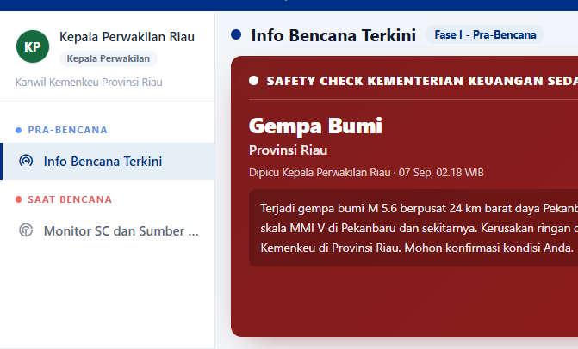 Di Kepala Perwakilan, harusnya ada trigger untuk broadcast safety check wilayah. Tetapi fitur ini hilang, hanya muncul monitoringnya saja. Sehingga perlu ada trigger broadcast di tingkat wilayah sesuai dengan provinsi, kab/kota/jenis unitnya
Rekap safety check per pegawai | 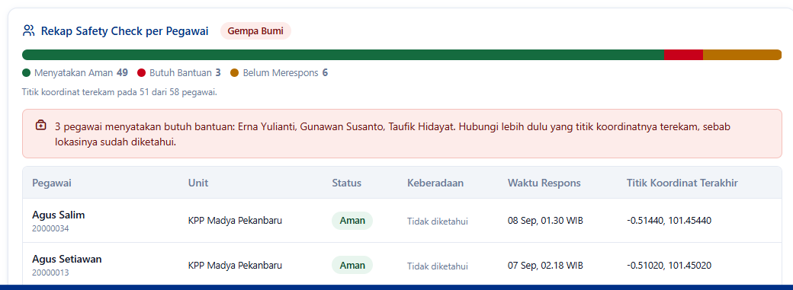 Rekap safety check per pegawai yang ada di dashboard berbgai role, baiknya berupa tab per masing-masing kondisi. Sehingga pengguna dashboard dapat langsung klik tab nya. Kalau yang sekarang, ini satgas/siapapun yang memiliki dashboard harus klik next untuk mengetahui siapa yang kondisinya aman, butuh bantuan, atau belum merespons

